2-1. 수행업무(상세)_예시
[붙임 1]
 | 수행업무 상세

1. 제품 발주 협의
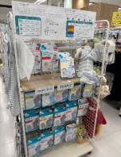 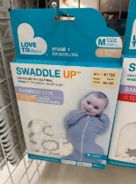 사진 2~3매 |  | 00.00.00. / 오키나와
 |  | 라이테크(산에이)
 |  | 1) 스와들업 – 현재 스와들업 유아용품을 취급하는 21개 점포중 14개의 점포에 입점이 되어 있으나, 6월이후 스와들업의 가격 상승으로 인한 라이테크와 산에이 사이의 협의가 아직 완료가 안되어 25년11월25일에 만나 결정 할 것 같다고 함. 그 후 협의된 이야기를 토대로 발주를 진행 할 예정이라고 답변을 받음. 2) 베베스완 / 러브트리 쿠션 – 스와들업의 협의로 11월25일날 바이어와 미미팅 할 때 베베 스완 및 쿠션도 같이 제안을 해본다고 함. 3) 코코릭 – 오키나와는 여름이 길어 라이테크에서는 물놀이 용품 및 UV차단 썬글라스 등을 취급 하고 있어 코코릭 관련 하여 설명을 하였더니 흥미를 보여 납품가 및 납품가능 제품 리스트 전달 하기로 함

2. 00000 방문
사진 2~3매 |  | 일자 / 장소
 |  | 거래처 또는 담당자
 |  | 업무 내용

3. 00000 미팅
사진 2~3매 |  | 일자 / 장소
 |  | 거래처 또는 담당자
 |  | 업무 내용

4. 00000 샘플 조사
사진 2~3매 |  | 일자 / 장소
 |  | 거래처 또는 담당자
 |  | 업무 내용

5. 향후 계획 및 기타
■
○
-
•
※

